Countblank
Setjið formúlur í
D3 D6 D8
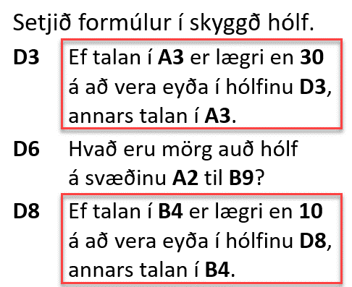
Talnasvæði

50 | 8 | Ef talan í A3 er lægri en 30 þá á að koma eyða, annars talan í A3
40 | 6
4 | 9
 | 1 | Hvað eru mörg auð hólf á svæðinu A2 til B9?
8
 | 10 | Ef talan í B4 er lægri en 10 þá á að koma eyða, annars talan í B4
18 | 5

